Sheet1
항공 로켓 무장 특징및 구분 법 및 팁

회전익 고정익 공용 무유도 로켓
순번 | 무장 명칭 | 탄두 | 분류 | 신관 | 대인 살상범위 | 장탄수 구분 | 비고1 | 비고2 | 참고자료 | 오른쪽으로 스크롤 하면 짤 더있음
1 | Hydra 70 M151 HE [FIR 에드온] | HEDP | 2중목적 고폭탄 | 충격 | 치명타 범위 50m 피해범위 100m 민간인등이 다치거나 사망할수 있는 거리 | LAU-131 7발 LAU-131 x3 21발 LAU-61/A 19발 LAU-61/A x2 38발 LAU-68FA x2 14발 | 표준적인 히드라 로켓 차량등은 1방에 격파가 가능하고 전차의 경우 아르마타,T-100 기준 차체에 직격시 8발로 격파 가능 장탄수를 구분하기 어렵다면 LAU-61 이것만 기억하면 편함 | 대보병 위력의 경우 RHS 버전과 비슷하거나 동일 대차량 위력은 RHS보다 FIR이 우위 |  | 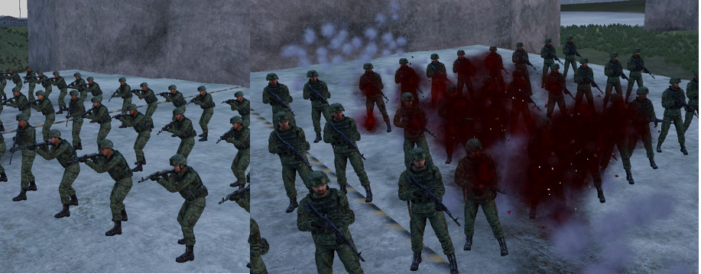 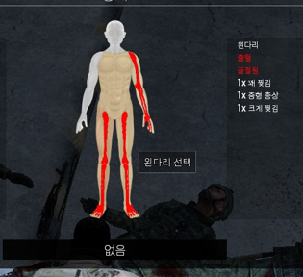 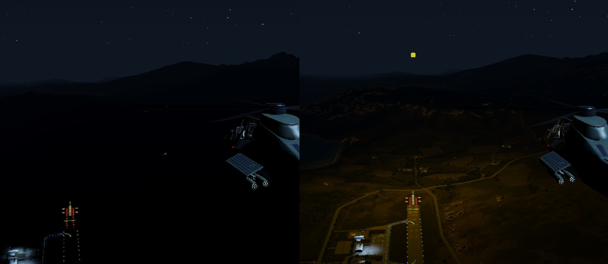 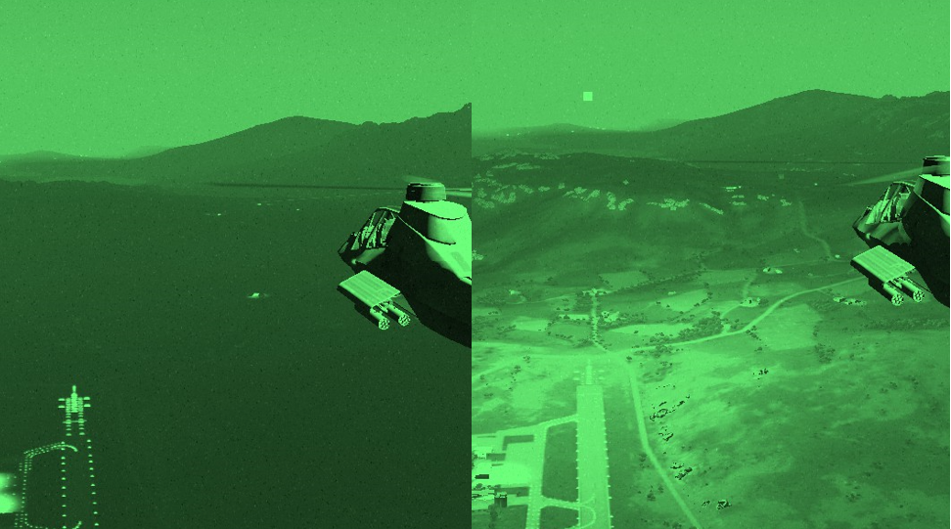 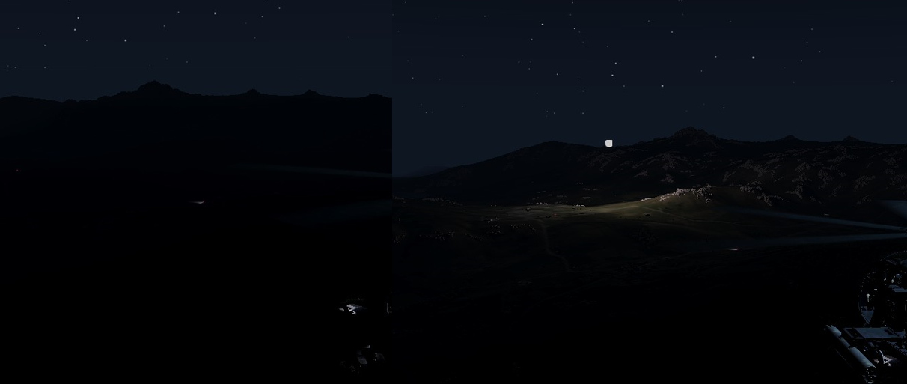
2 | Hydra 70 M229 HE [FIR 에드온] | HE | 고폭탄 | 충격 | 치명타 범위 75m 피해범위 150m | LAU-131 7발 LAU-61/A 19발 LAU-61/A x2 38발 LAU-68FA x2 14발 | 151 보다 강화된 히드라 로켓 차량등은 1방에 격파가 가능하고 전차의 경우 아르마타,T-100 기준 차체에 직격시 6발로 격파 가능 | 대보병 위력의 경우 RHS 버전보다 훨 강하며 대차량 위력은 RHS보다 우위
3 | Hydra 70 M247 HEAT [FIR 에드온] | HEAT | 대전차 고폭탄 | 충격 | 치명타 범위 100m 피해범위 200m | LAU-131 7발 LAU-61/A 19발 LAU-61/A x2 38발 LAU-68FA x2 14발 | 대전차 히드라 로켓 차량등은 1방에 격파가 가능하고 전차의 경우 아르마타,T-100 기준 차체에 직격시 경우 4발로 격파 가능 | 분류상 HEAT탄 이지만 FIR 에드온은 특이하게 차량에 데미지가 강하게 들어갈수록 대보병 위력도 강해짐
4 | Hydra 70 M282 MPP [FIR 에드온] | MPP | 다목적 관통탄두 대전차 고폭탄 | 충격 | 치명타 범위 2m 피해범위 3m | LAU-131 7발 LAU-61/A 19발 LAU-61/A x2 38발 LAU-68FA x2 14발 | 전차의 경우 아르마타,T-100 기준 차체에 직격시 경우 4발로 격파 가능 위의 HEAT탄과 대전차 데미지가 동일하나 대인 범위 피해를 제거한 탄종 또한 파편도 만들지 않음 | 불필요한 살상력이 없어진 덕에 차량및 기갑등을 타격할땐 안전하지만 반대로 대보병은 매우 정확하게 조준해야 하며 맞추기가 쉽지 않음
5 | Hydra 70 M261 MPSM [FIR 에드온] | MPSM | 다목적 집속탄 (확산탄) | 에어버스트 자탄 충격 | 치명타 범위 3m 피해범위 10m 자탄 탄퍼짐 20~30m | LAU-131 7발 LAU-61/A 19발 LAU-61/A x2 38발 LAU-68FA x2 14발 | 탄작점에서 15~20M쯤 거리에서 대보병 HE 집속탄이 분리됨 총 9발의 자탄이 뿌려지며 위력이 매~~~~~~~우 약함 | 서버 환경에 따라 종종 분리를 하지 않고 땅바닥에 박혀서 펑 터지기만 하고 별다른 효과 없이 모탄이 먼저 터지는 경우가 있음
6 | Hydra 70 WDU-4/A APERS [FIR 에드온] | APERS | 플레셰트 화살탄 크레모아 같은것 | 에어버스트 자탄 화살탄 | 원뿔 모양으로 v 20° 확산 (수직 기준 지름 15m 정도로 확산) | LAU-131 7발 LAU-61/A 19발 LAU-61/A x2 38발 LAU-68FA x2 14발 | 로켓의 탄착점 인근에서 날아가는 경로의 전방을 향해 원뿔 모양으로 96개의 화살탄을 뿌림 (샷건,크레모아 와 비슷) 특성상 폭발없이 샷건으로 타격하는 것처럼 원하는 지점의 보병 위주로 타격할수 있음 데미지 또한 치명적인 피해를 줌 | 각 탄두가 총탄 판정 이기 때문에 경장갑 차량의 방탄유리를 뚫으며 탑승중인 승무원을 명중시킬시 탑승한 상태로 사살이 가능 이때 인체및 장애물은 관통할수 없음 또한 차량에 정확하게 명중하면 데미지 누적으로 폭파시킬수 있음 기갑의 경우 데미지가 들어가지 않음 | 플레셰트 화살탄에 맞은 보병들의 모습
7 | Hydra 70 M257 Flare [FIR 에드온] | Flare | 오렌지 색 낙하산 조명탄 | 3초 시한신관 | 0M | LAU-131 7발 | 정지비행 기준 1.5km 가량 날아간 후 3km범위에 1분간 엄청난 밝기의 조명탄이 점화 1분동안 조명탄은 천천이 하강함 | 아르마의 투사체는 사용하는 차량의 발사 했을때의 속도와 자체 추진 속도가 합산해서 날아감 빠른속도로 비행중 발사하면 1.5km를 아득히 뛰어넘는 거리까지 날아감 또한 조명탄은 살상력이 전혀 없으며 조명탄이 점화하기 전 지형지물및 오브젝트에 충돌을 하면 작은 폭발이 일은후 소멸함 또한 조명탄을 좁은 구역에 5~6발이상 난사하면 아르마 조명 시스템이 버그가 발생해 점화한 조명이 깨지기 시작함 | 아르마에서 가장 어두운 날인 달빛없는 신월 밤을 기준으로 조명탄의 밝기 가시광 예시의 경우 생각보다 밝지 않아 보이지만 천천이 하강하면서 지면과 가까울수록 더욱 밝아짐 IR의 경우 가시광 조명과 동일한 밝기임
8 | Hydra 70 M278 IR Flare [FIR 에드온] | IR Flare | 적외선 낙하산 조명탄 | 3초 시한신관 | 0M | LAU-131 7발 | 야간투시경 으로만 볼수있는 파장으로 정지비행 기준 1.5km 가량 날아간 후 3km범위에 1분간 엄청난 밝기의 조명탄이 점화 1분동안 조명탄은 천천이 하강함
9 | M151 Hydra [RHS 에드온] | HE | 고폭탄 | 충격 | 치명타 범위 50m 피해범위 100m | [M260] 7발 [M261] 19발 | RHS 에드온 장비에서 사용할수 있는 보편적인 히드라 로켓 로켓 무장 선택을 반복하면 발사 갯수를 조절할수 있음 | 대보병은 그럭저럭 준수한 편이나 FIR 에드온과 다르게 차량에는 데미지가 미미함 차륜형의 경우 타이어에 타격을 줘 무력화 가능
10 | M229 Hydra [RHS 에드온] | HEDP | 2중목적 고폭탄 | 충격 | 치명타 범위 50m 피해범위 100m | [M260] 7발 [M261] 19발 | RHS 에드온 장비에서 사용할수 있는 보편적인 히드라 로켓 로켓 무장 선택을 반복하면 발사 갯수를 조절할수 있음 | 작성자는 RHS 151 로켓과 229 로켓의 차이를 크게 느끼지 못함 대보병은 그럭저럭 준수한 편이나 FIR 에드온과 다르게 151처럼 차량에는 데미지가 미미함
11 | M257 Hydra [RHS 에드온] | HEDP | 백 색 낙하산 조명탄 | 10초 시한신관 | 0M | [M260] 7발 | 2분간 엄청난 밝기의 조명탄이 점화 정지비행 기준 3km 가량 날아간 후 3km범위에 강한 조명을 비춤 밝기는 FIR 조명탄과 동일함 | FIR 에드온과 다르게 약간의 파편 피해가 발생하나 피해가 매~~~~~~~우 미미함 | RHS M257의 조명탄 동일한 장소에서 발사했지만 FIR보다 더 먼 거리서 조명이 터짐

고정익 전용 무유도 로켓
순번 | 무장 명칭 | 탄두 | 분류 | 신관 | 살상범위 | 장탄수 구분 | 비고1 | 비고2 | 참고자료 | 오른쪽으로 스크롤 하면 짤 더있음
1 | CRV 7 [FIR 에드온] | HEDP | 고폭탄 | 충격 | 치명타 범위 50m 피해범위 100m | LAU-61 19발 | FIR M151 히드라 로켓의 스킨 로켓포드의 전면부에 공기저항을 줄이기 위해 주방에서 쓸법한 스댕 뜰채와 비슷한 구멍이 나있음 일부 고정익 기체에서만 사용가능 | 데미지 또한 M151 로켓과 동일 | CRV-7의 캡 | 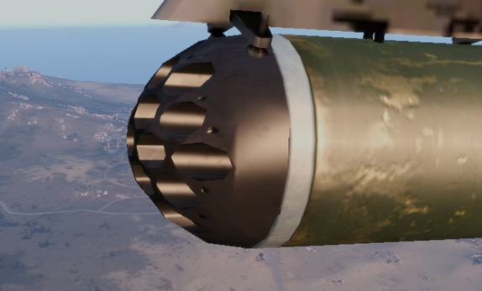 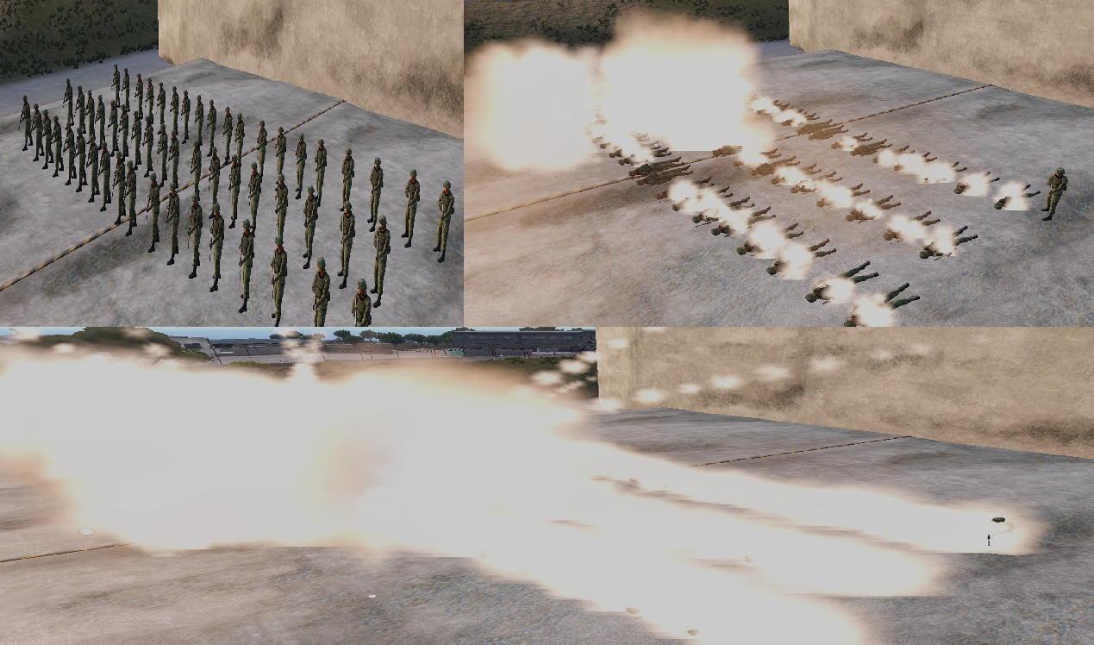 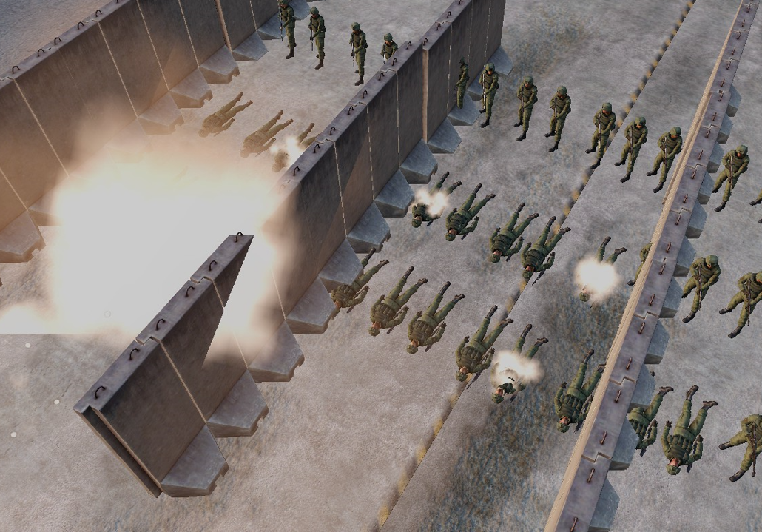 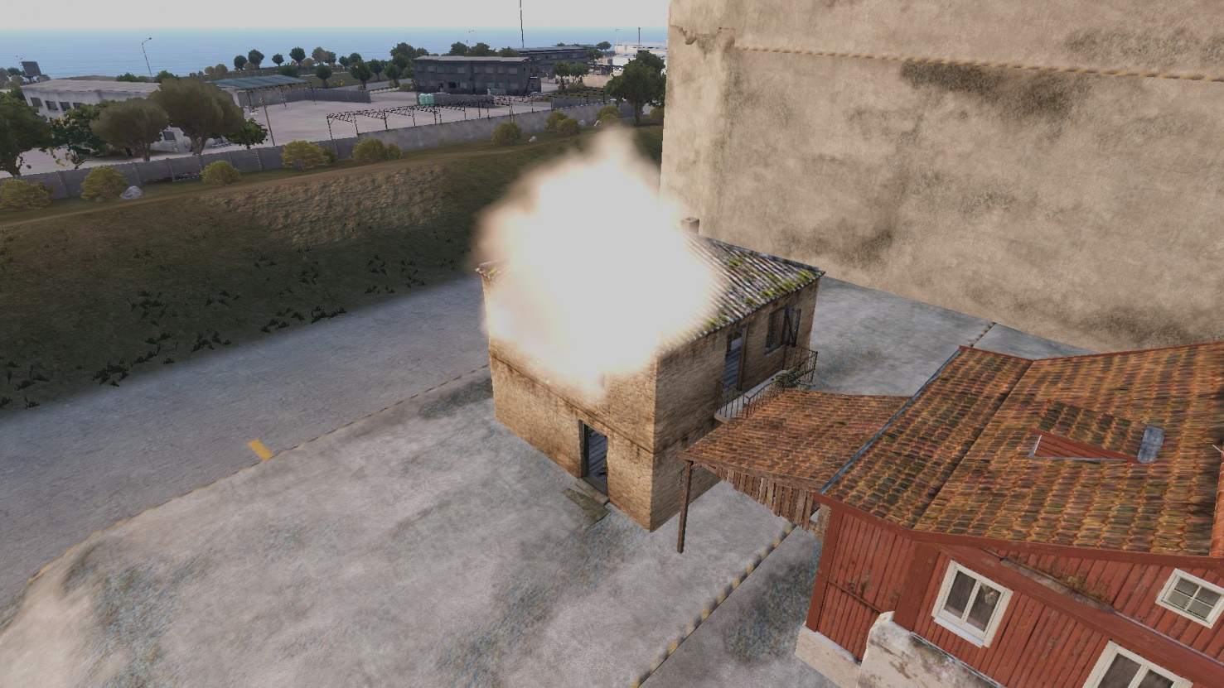 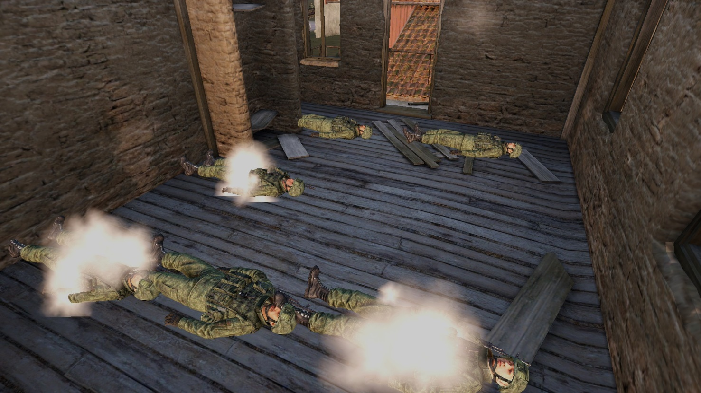 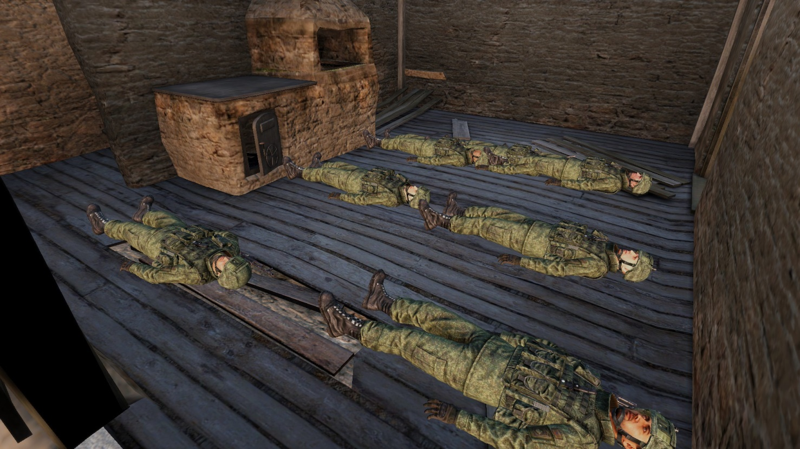 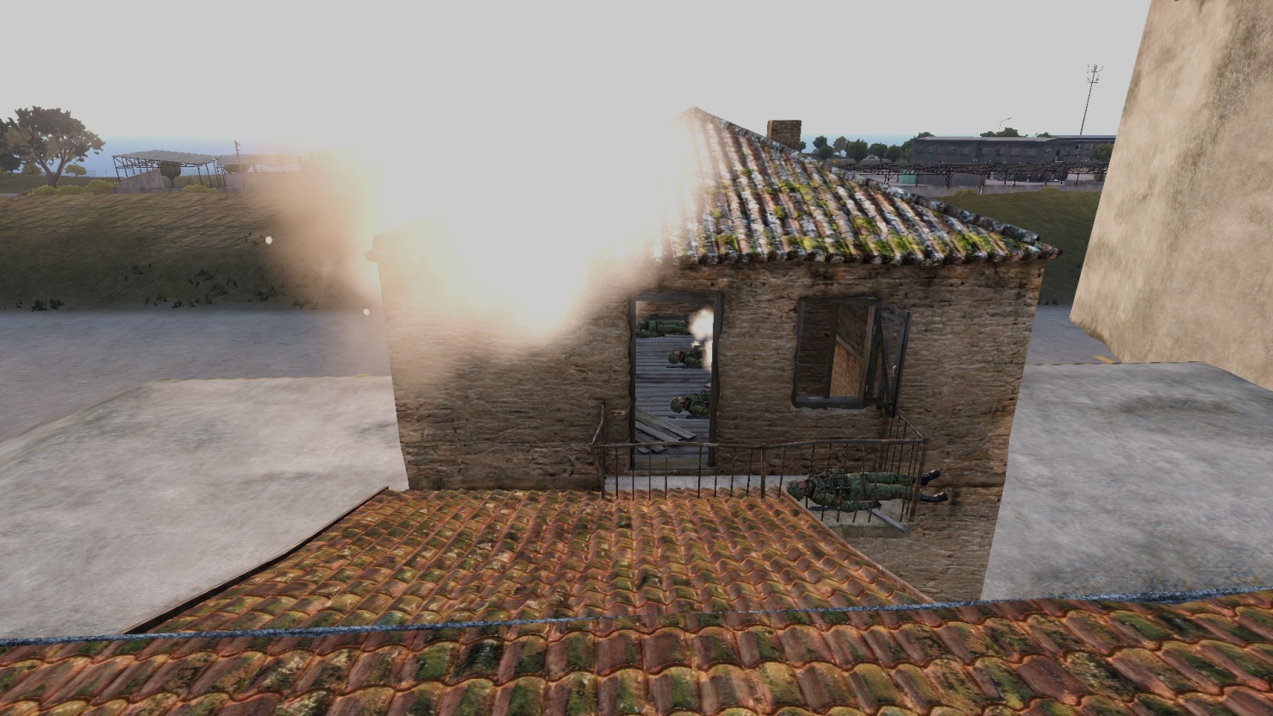
2 | Hydra 70 M156 WP [FIR 에드온] | WP 백린 | 폭발 연막& 살상 백린 소이탄 | 충격 | 즉사범위 30m 피해범위 40m | LAU-131 7발 LAU-131 x3 21발 | 탄착점에 보병이 있으면 바로 즉사하며 시체에서 하얀 연기가 뿜어져 나옴 또한 즉사범위는 공간판정이며 지형지물,장애물 등에 구애받지 않음 또한 데미지는 보병에게만 가하고 차량,건물 등에는 데미지가 전혀 들어가지 않음 숙련된 파일럿 이라면 시가지 타격시 APKWS의 MPP보다 효율이 좋을수도 있음 | 생각보다 적당한 범위 이지만 고정익 에서만 사용이 가능하고 색적이 어렵고 고속으로 움직이기 때문에 조준이 쉽지 않을수도 있음 추가적으로 무장의 공식적인 분류상 엄연한 연막탄 이기 때문에 불필요한 시야가림이 심할수 있음 | 보병에게 M156 백린탄이 명중하면 옆짤 처럼 즉시 사망하고 시체에서 사망을 알리는 하얀 연기를 뿜어냄 또한 지형지물을 무시하고 공간 범위로 사살 여부를 판정함 또한 짤속의 상황은 단 1발의 백린 로켓으로 만든 결과임
3 | Hydra 70 M259 WP [FIR 에드온] | WP 백린 | 폭발 연막 | 에어버스트 | 0m | LAU-131 7발 | 수직기준 지표면에서 30M 공중에서 로켓이 폭발후 광역범위로 하안색 연막을 퍼트림 처음엔 공중에 떠있다가 시간이 지나면서 천천이 내려옴 또한 범위가 아르마에 존재하는 모든종류의 연막보다 수배 이상 넓은 범위로 퍼짐 | 순수하게 연막으로만 활용이 가능함 살상능력이 전혀 없음 고도가 30M 이하일때 발사하면 스크립트상 고도 30M 지점 머리위에서 연막이 터짐 이를 이용해 연막으로 몸을 가려 적기의 미사일 락온을 방해할수 있음
4 | Hydra 70 M264 RP [FIR 에드온] | RP 적린 | 폭발,지속성 혼합 연막 | 충격 | 0m | LAU-131 7발 LAU-131 x3 21발 | 처음 탄착시 작은 폭발로 연막이 퍼진후 투척 연막처럼 지속적인 연막이 추가적으로 분출됨 | 순수하게 연막으로만 활용이 가능함 살상능력이 전혀 없음 또한 폭발성 연막은 크기가 작고 지속성 연막은 바닥에 낮게 깔림
5 | Zuni MK24 MOD 1 HE [FIR 에드온] | HE | 고폭탄 | 충격 | 치명타 범위 40m 피해범위 100m | LAU-10 x1 4발 LAU-10 x2 8발 | 상당히 대형 로켓이지만 HE 버전은 대보병 위력이 약함 하지만 차량에는 히드라 로켓보다 데미지가 보다 강하게 들어감 | 크나큰 단점으로 건물에 데미지가 아주 크게 들어감 1~2방으로 건물이 무너져버림
6 | Zuni MK32 MOD 0 HEAT [FIR 에드온] | HEAT | 대전차 고폭탄 | 충격 | 치명타 범위 100m 피해범위 250m | LAU-10 x1 4발 LAU-10 x2 8발 | NATO의 로켓무장중 가장 강력하며 대보병,대차량,대전차 모두 엄청나게 강력한 탄종 히드라 HEAT탄보다 더욱 강력하며 차량의 경우 스치기만 해도 폭발하며 기갑의 경우 아르마타,T-100 기준 2발을 직격시 완파 처리됨 IFV,APC의 경우 단 1발이면 완파 처리됨 | FIR 에드온은 특이하게 차량에 데미지가 강하게 들어갈수록 대보병 위력도 강해짐
7 | SUU-25 | Flare | 오렌지 색 낙하산 조명탄 | 0거리 디스펜서 | 0m | SUU-25 8발 | FIR 히드라 로켓과 동일한 조명탄이며 발사구가 전방이 아닌 후방으로 나있고 로켓을 통해 날리는 방식이 아닌 발사기를 통해 후방을 향해 발사 즉시 낙하산 조명탄이 점화됨 | 로켓 투사체로 날리는것이 아닌 디스펜서로 푝! 하고 떨구는 식으로 사용가능한 만큼 항공기의 비행궤적을 따라서 조명탄을 터트릴수 있음

